Ejemplo de Boleta
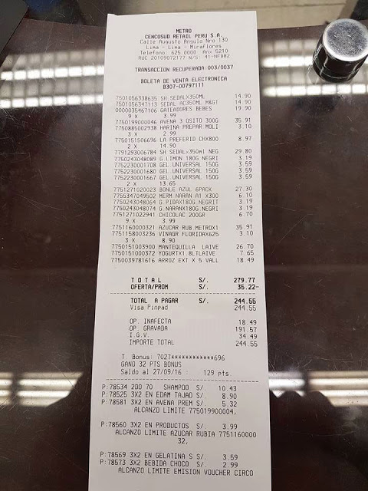

CLIENTE | TIEMPO | PRODUCTO | BOLETA | TIENDA
Edad |  | Código | Número_operación | Dirección
Direccion |  | Tipo | Fecha | Zona
Genero |  |  | Importe
DNI |  |  | Detalle_boleta
Nombre

